Лист1
ID | BR-1 | BR-2 | BR-3 | BR-4
Заголовок | Шрифт сайта не соответствует ТЗ | Формат изображения на мобильном устройстве очень широкий | Нет генерации логина и пароля к учетной записи при заполнеии анкеты на кандидата в космос | При выборе из перечня в поле Обзазование - " Средне-специальное" или в поле Судимость выбрать вариант "Да" - форма не разрешает дальше продолжать заполнение анкеты
Описание | Текст на владке "Анкета" не полностью написан штрифтом Open Sans. А именно: "Станьте тем, кто покорит космос! Вступайте в ряды колонистов!" - шрифт roboto, кнопка "Отправить" - Times New Roman. "Proffesion Tester" - Times New Roman Все надписи во вкладках ЛК и Обратной связи написаны штрифтом Times New Roman. | Формат изображения на мобильном устройстве очень широкий | При заполнении формы для учетной записи, сайт делает одинаковые пароли и логины для всех, кто её заполнил. | Нет возможности выбрать из перечня Образование - "средне-специальное, а в поле Судимость выбрать вариант "Да"
Окружение | Любое | Iphone 11, браузер Opera, Safari, Яндекс.браузер | любое | любое
Версия сайта | Version beta 0.7.14 | Version beta 0.7.14 | Version beta 0.7.14 | Version beta 0.7.14
Стабильность воспроизведения | Стабильно | стабильно | стабильно | стабильно
Предусловия | — | — | — | —
Шаги воспроизведения | 1. Открыть ссылку http://qa.skillbox.ru/module11/practice/ | 1. Перейти по ссылке http://qa.skillbox.ru/module11/practice/ на Iphone 11, с браузеров Opera, Safari или Яндекс.браузер | 1. Перейти по ссылке http://qa.skillbox.ru/module11/practice/ 2. Заполнить валидные формы | 1. Перейти по ссылке http://qa.skillbox.ru/module11/practice/ 2. Заполнить форму выбрав любые данные 3. Выбрать в поле Образование - Средне-специальное или в поле судимость выбрать вариант "Да"
Фактический результат | Не весь текст написан штрифтом Open Sans | Формат изображения на мобильном устройстве очень широкий | У всех, кто заполнил форму, логин и пароль к учетной записи одинаковый | Форма не дает отправить форму, если выбрано образование "Средне-специальное" или в поле судимость выбрать вариант "Да"
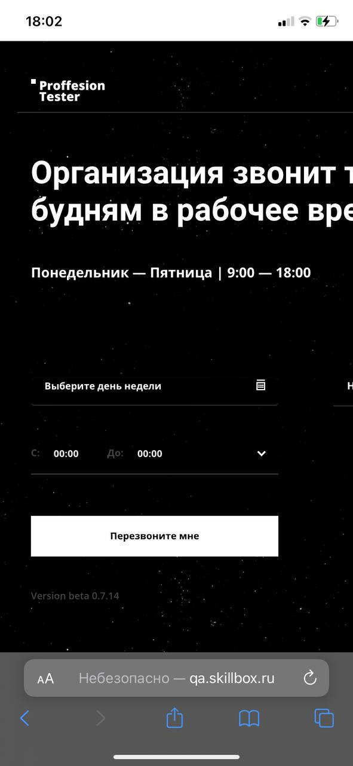
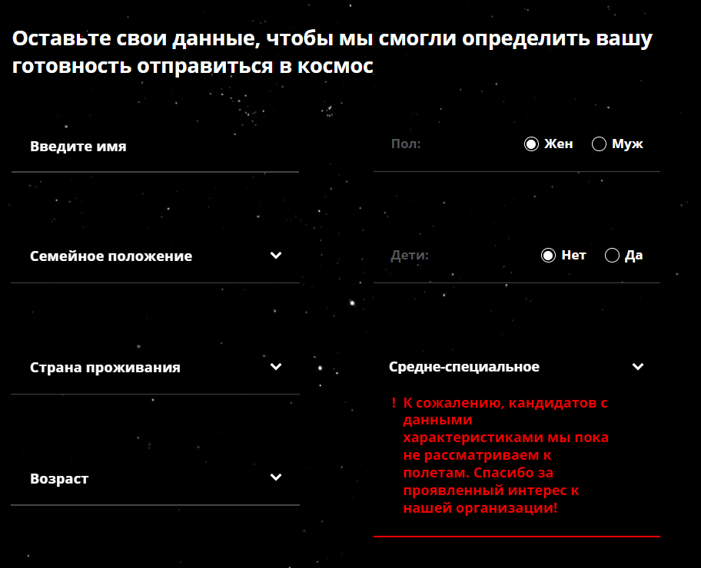
Ожидаемый результат | Весь тест на сайте написан шрифтом Open Sans | Формат изображения подстраиваивается под размер экрана мобильного устройства | логин и пароль для каждого кандидата генерируются по-разному | В перечне анкеты в поле Образование - нет "Средне-специального" либо Есть возможность его выбрать и отправить форму В перечне анкеты в поле Судимость можно выбрать вариант "Да"
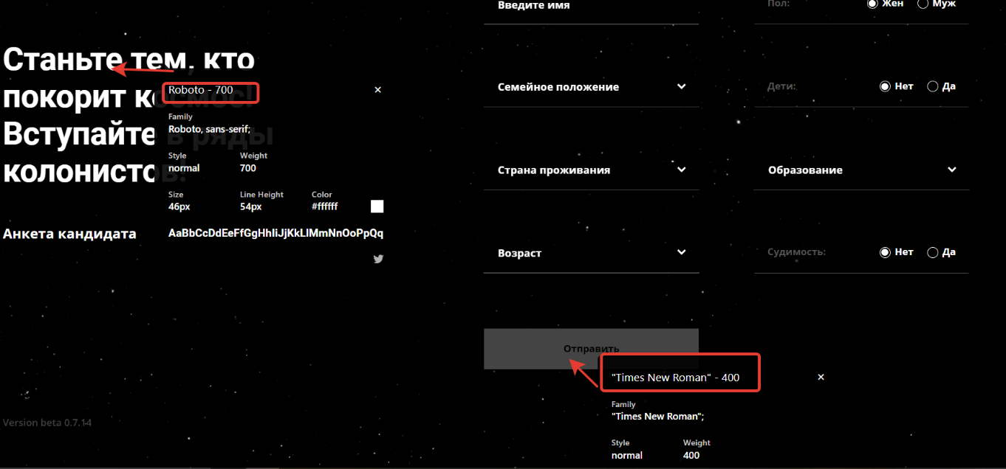
Дополнительная информация |  |  | /видео отправила отдельно/

